Blad1
De berekening van U-waarde, naloop en effectieve naloop (mechanical trail) van een fiets
VARIABELEN:
balhoofdhoek in graden:
vorkdoorbuiging in millimeters: | (ook wel sprong of offset genoemd)
wieldiameter in millimeters: | (inclusief band)

RESULTATEN:
De naloop N in millimeters is: | #VALUE!
Effectieve naloop M in millimeters is: | #VALUE!
De U-waarde is : | #VALUE!
Deze U-waarde vinden we alleen bij tests van racefietsen in het blad FIETS.
Het getal -2 betekent lichtsturend ; -3 is zeer stabiel.
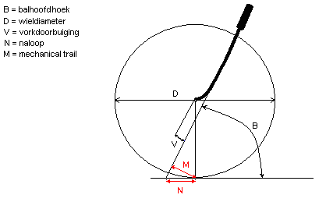

Toelichting op de stijfheid bij framemetingen van het blad Fiets.

De getalwaardes zijn zo weergegeven dat er een “leesbaar” tabelletje uit komt:

Vorkstijfheid
De meting gebeurt met een massa van 50 kg op de zadelpen en 20 kg op de stuurpen.
Het getal in de lijst is: de verlenging wielbasis in mm gedeeld door 100.

Bracketstijfheid,.
De meting gebeurt met een massa van 50 kg die via een katrol zijdelings op het bracket werkt.
Het getal in de lijst is: 100 gedeeld door de uitwijking in mm.

Torsiestijfheid
De meting gebeurt met een massa van 10 kg aan een stalen staaf door het balhoofd.
Alleen de achterpatten zijn ingeklemd ; het midden van het balhoofd rust op een rol.
Het getal in de lijst is: het moment gedeeld door de hoekverdraaiing.
(meet de uitwijking in mm, en reken deze via de tangens om naar de hoekverdraaiing).

